Sheet1
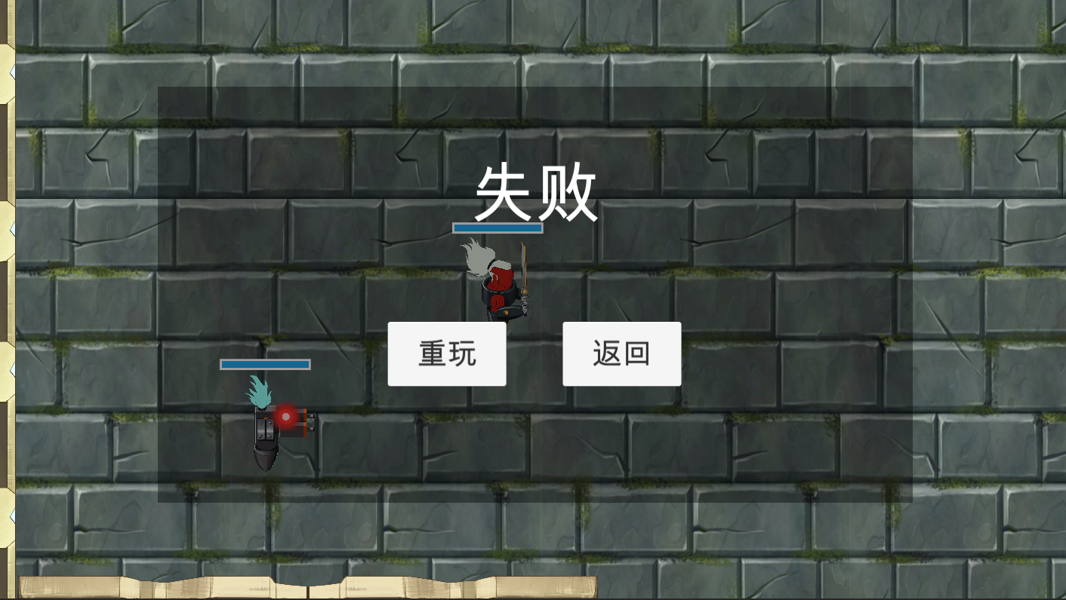
选择游戏模式界面➡ |  |  |  |  |  | 选关界面➡

 |  | 闯关模式 |  | 无尽模式 | 策略模式 | 橙色是按钮
 |  |  |  |  |  |  | 教程 | Stage1 | Stage2

 |  |  |  |  |  | 黑色是背景

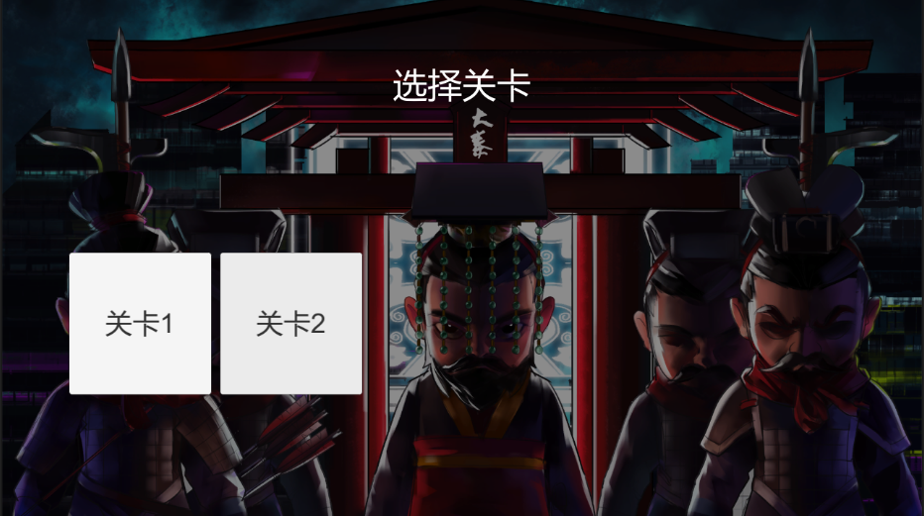
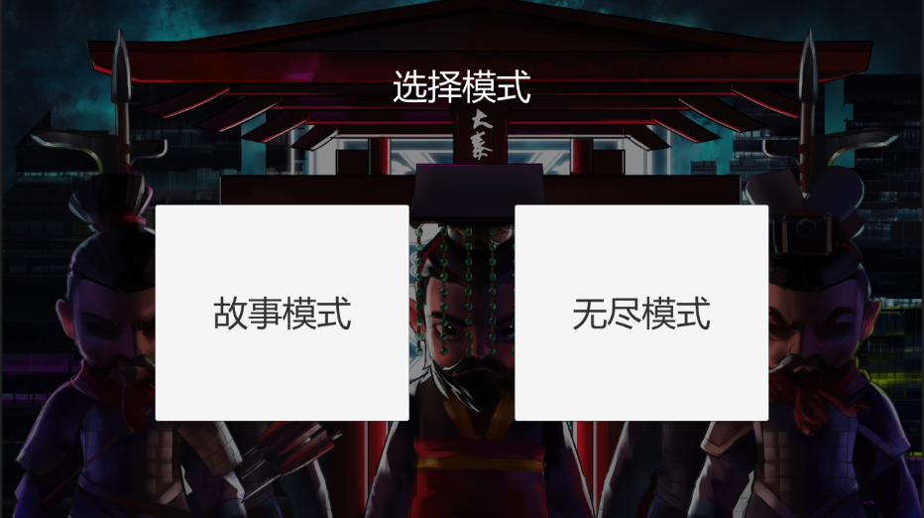
参考 |  |  |  |  |  | 参考

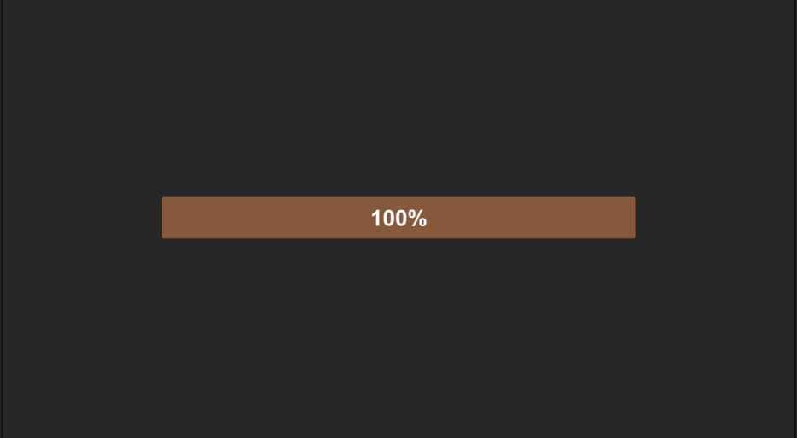
成功失败界面➡ |  |  |  |  |  | 加载关卡界面➡

橙色是按钮 |  |  |  |  |  | 参考
 | 重玩 |  | 返回

黑色是背景

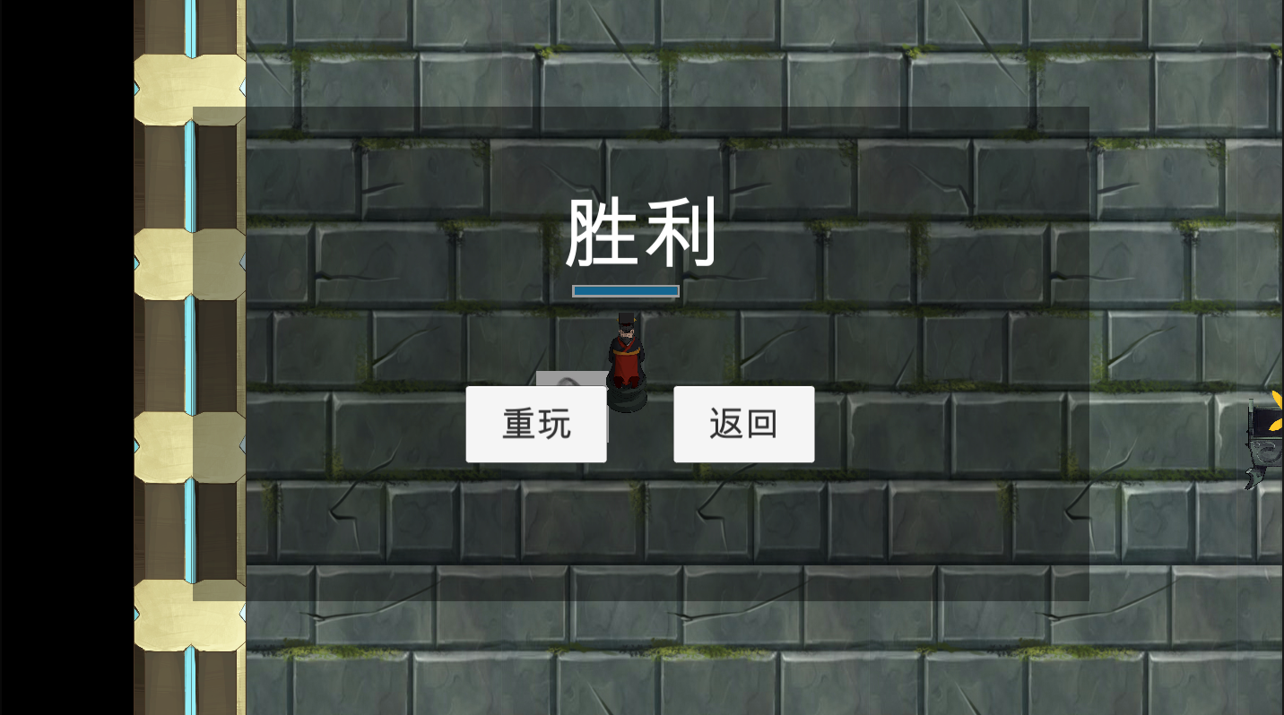
参考

